Sheet1
Posisi 1 |  |  |  |  |  |  |  | Posisi 2
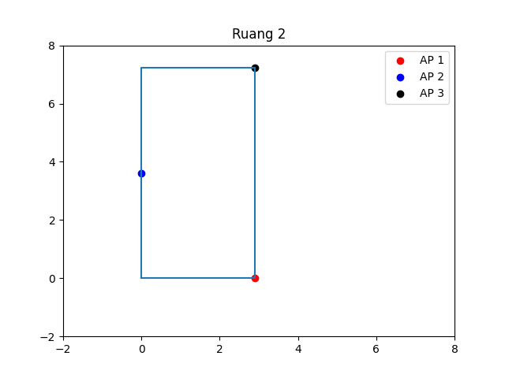
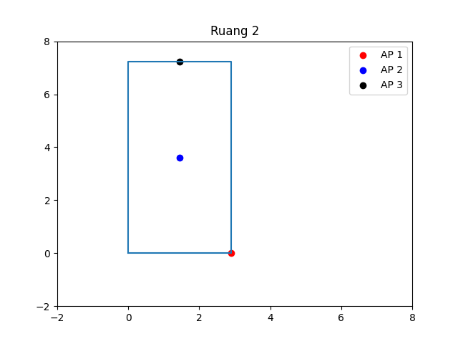

 | AP1 | AP2 | AP3 |  |  |  |  |  | AP1 | AP2 | AP3
RSSI | -28 | -28 | -25 |  |  |  |  | RSSI | -26 | -23 | -29
AP1 | Meter | RSSI | N | MSE | RMSE | Rata-Rata Error |  | AP1 | Meter | RSSI | N | MSE | RMSE | Rata-Rata Error
 | 2 | -37.24 | 3.07 | 0.80983989189 | 0.89991104665 | 0.71757118031 |  |  | 2 | -31.49 | 1.82 | 0.36170682507 | 0.6014206723 | 0.53428462439
 | 3 | -38.78 | 2.26 | 7.8590974776 | 2.8034081896 | 1.6593716212 |  |  | 3 | -33.06 | 1.48 | 69.519535073 | 8.3378375537 | 4.6544473643
 | 4 | -38.56 | 1.75 | 19.806853876 | 4.4504891727 | 3.0130637407 |  |  | 4 | -38.28 | 2.04 | 11.090043522 | 3.3301716956 | 1.9394869224
AP2 | Meter | RSSI | N | MSE | RMSE | Rata-Rata Error |  | AP2 | Meter | RSSI | N | MSE | RMSE | Rata-Rata Error
 | 2 | -26.7 | -0.43 | 22.593087838 | 4.7532186819 | 2.4169404973 |  |  | 2 | -26.31 | 1.10 | 5.0996649932 | 2.2582437852 | 1.5743475063
 | 3 | -33.59 | 1.17 | 2.2575242187 | 1.5025059796 | 1.3917993497 |  |  | 3 | -29.17 | 1.29 | 96.591529976 | 9.8280990011 | 4.2631006956
 | 4 | -38.8 | 1.79 | 4.2640225988 | 2.0649509919 | 1.4326765562 |  |  | 4 | -38.18 | 2.52 | 2.3658398988 | 1.5381287003 | 1.3720277294
AP3 | Meter | RSSI | N | MSE | RMSE | Rata-Rata Error |  | AP3 | Meter | RSSI | N | MSE | RMSE | Rata-Rata Error
 | 2 | -28.08 | 1.02 | 0.94365199871 | 0.97141752028 | 0.68363827637 |  |  | 2 | -37.73 | 2.90 | 0.5172205078 | 0.71918044176 | 0.57313850165
 | 3 | -30.82 | 1.22 | 5.5788797771 | 2.3619652362 | 1.6227424165 |  |  | 3 | -36.48 | 1.57 | 1.0167351563 | 1.0083328599 | 0.78979859552
 | 4 | -40.95 | 2.65 | 1.9560558503 | 1.3985906657 | 1.2653672921 |  |  | 4 | -47.22 | 3.03 | 0.29403509052 | 0.54225002584 | 0.44389397658

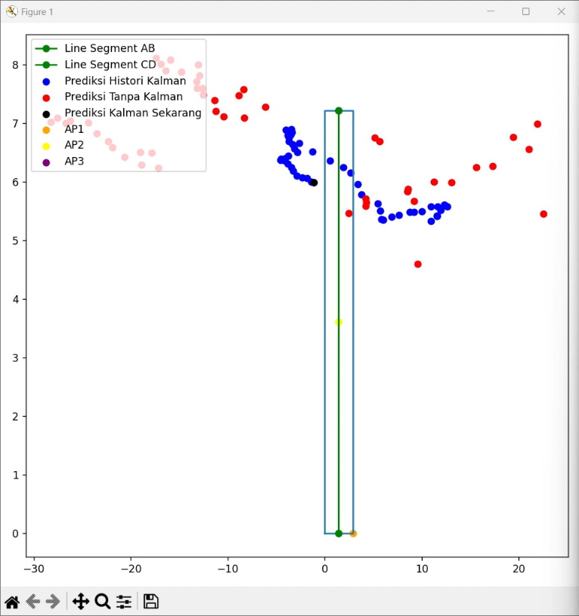
 |  |  | Average Ruang Kosong |  |  | Average Ruang Isi |  |  |  |  | Average Ruang Kosong |  |  | Average Ruang Isi
 |  |  | Error(-KF) | Error(+KF) |  | Error(-KF) | Error(+KF) |  |  |  | Error(-KF) | Error(+KF) |  | Error(-KF) | Error(+KF)
 |  |  | 138.7577684 | 45.17483304 |  | 1279.2605508 | 242.31740742 |  |  |  | 15.183139786 | 5.6082759638 |  | 231.77455997 | 122.44996299
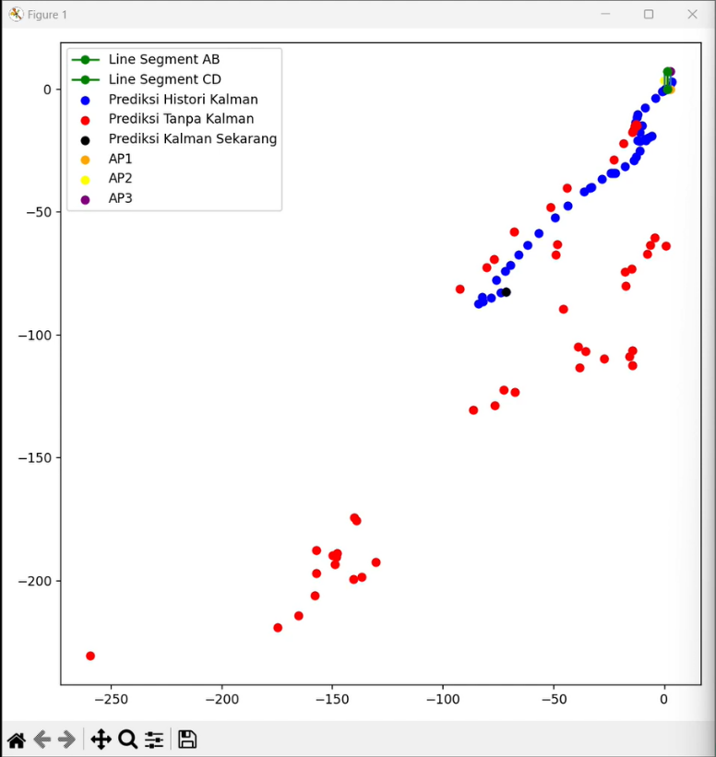
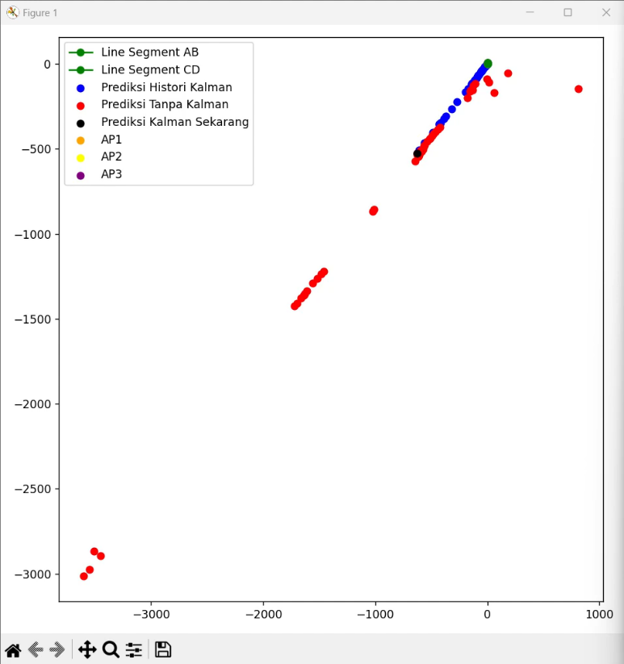
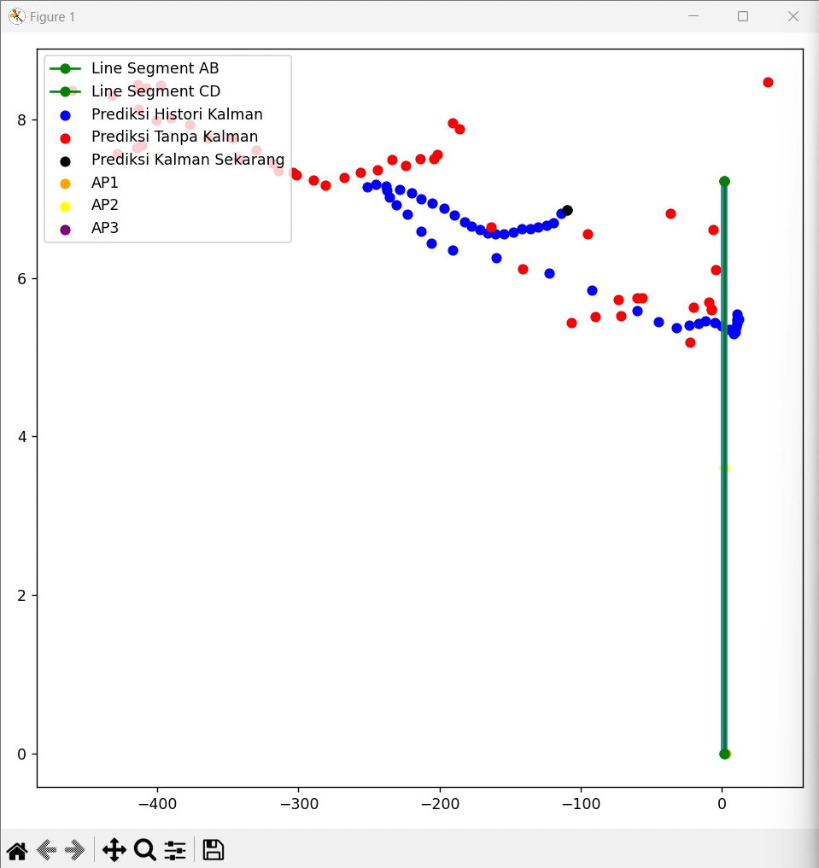

 |  |  | 67% |  |  | 81% |  |  |  |  |  | 63% |  | 47%

